Накладная-№3
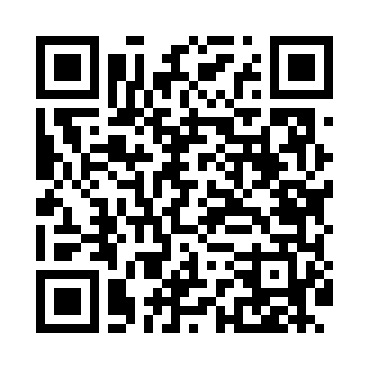
Номер товарно-транспортной накладной: |  |  | Торговый представитель: Kamol aka
Поставщик: Toshkent falcon fly 2 |  |  | Телефон торгового представителя: +998979626299
Дата отгрузки: 25.11.2025 |  |  | Контрагент: Dona zakass
Дата консигнации: |  |  | Адрес:
Доставщик: |  |  | Телефон:
Телефон доставщика:
Время заказа: 25.11.2025 09:01:29
№ | Штрих-код | Название товаров (работ,услуг) | Количество | Количество в кейсе | Цена | Сумма
 |  |  | 48 |  |  | 128
1 | 6920240023284 | Коврики напольные для ванной комнаты 80*120CM В большой каропке 30 шт XP-23-28 | 4 | 4 шт. | 9.20 | 36.80
2 | 6920240023833 | Коврики напольные для ванной комнаты 50*80CM XP-23-83 | 20 | 20 шт. | 1.20 | 24
3 | 2014313527428 | Стеклянная салатница 27 см (white+gold) XP-12 -28 | 24 | 1 коробка, 6 шт. | 2.80 | 67.20
Итого: 128$|->UZS: 1,600,000.00

